プログラムイメージ見本
都立科学技術高校 |  |  |  |  | 学校紹介 | 科学技術科ならではの授業が盛りだくさん。大学並みの施設で研究活動ができます！理系チアリーダー！
ＳＴ

最寄駅 | 住吉駅 | 住所 | 江東区大島１－２－３１ |  | 電話 | (356090227
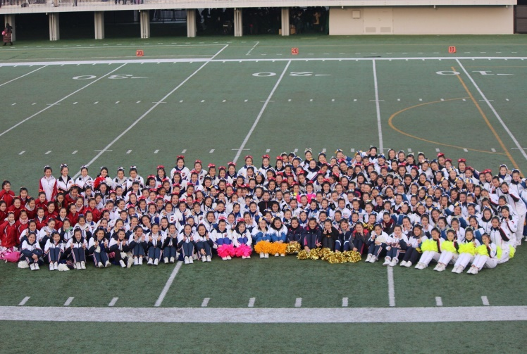 |  |  |  |  | 顧問 | 伊東章子 |  | 白石恵
 |  |  |  |  |  | 杉村暁美 |  | 山田太郎
 |  |  |  |  | 活動日 | 月水木土（日）
 |  |  |  |  | 目標 | ジャパンカップ出場
 |  |  |  |  | 年間活動計画 | ４月都総体 ５月江東まつり ６月関東選手権 ８月ジャパンカップ ９月文化祭 １２月ウィンターカップ １月高校生大会

チーム紹介 | 人数は少ないですが、仲良く練習しています。入部したときはほとんど初心者ですが、トレーニング、スタンツ、ダンス、タンブリング、とバランスよく練習し、完成度の高いチアリーディングを目指しています！
泉洋子 | 3 | 駒沢太郎 | 2 | 山田花子 | 1 | 0 | 0 |  | 0 | 0
0 | 0 | 0 | 0 | 0 | 0 | 0 | 0 |  | 0 | 0
0 | 0 | 0 | 0 | 0 | 0 | 0 | 0 |  | 0 | 0
0 | 0 | 0 | 0 | 0 | 0 | 0 | 0 |  | 0 | 0
0 | 0 | 0 | 0 | 0 | 0 | 0 | 0 |  | 0 | 0
0 | 0 | 0 | 0 | 0 | 0 | 0 | 0 |  | 0 | 0
0 | 0 | 0 | 0 | 0 | 0 | 0 | 0 |  | 0 | 0
0 | 0 | 0 | 0 | 0 | 0 | 0 | 0 |  | 0 | 0
0 | 0 | 0 | 0 | 0 | 0 | 0 | 0 |  | 0 | 0
0 | 0 | 0 | 0 | 0 | 0 | 0 | 0 |  | 0 | 0
0 | 0 | 0 | 0 | 0 | 0 | 0 | 0 |  | 0 | 0
0 | 0 | 0 | 0 | 0 | 0 | 0 | 0 |  | 0 | 0
0 | 0 | 0 | 0 | 0 | 0 | 0 | 0 |  | 0 | 0
0 | 0 | 0 | 0 | 0 | 0 | 0 | 0 |  | 0 | 0
0 | 0 | 0 | 0 | 0 | 0 | 0 | 0 |  | 0 | 0
0 | 0 | 0 | 0 | 0 | 0 | 0 | 0 |  | 0 | 0

